상품제안서
세이프 등 반사 상하세트 우비 or 코트 우의 | 상품코드: S30598

 |  |  |  |  |  |  | 02-713-8555 | www.synergygift.co.kr
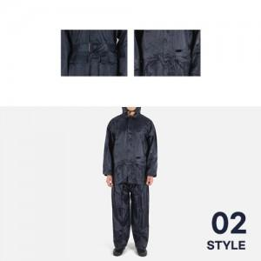

【상세/제작정보】

【인쇄/포장옵션】 | 실크 / OPP(비닐)

【공급단가】 | 수량 | 50~ | 100~ | 500~ | 1,000~ | 2,000~
*VAT별도 | 상하세트 우비 | 14,950원 | 14,720원 | 14,370원 | 13,800원 | 13,220원
 | 코트우의(바지 미포함) | 14,950원 | 14,720원 | 14,370원 | 13,800원 | 13,220원

【상품 URL】 | https://www.synergygift.co.kr:443/src/goods_detail.php?gdno=30598

